물용보완9
구분 | Existing | 보완
주제_KR | 창고 vs 물류센터 vs 풀필먼트센터 무엇이 다를까? | kr/blog/view-959.do
주제_EN | What Are the differences? Warehouse vs Distribution Center vs Fulfillment Center | /en/blog/view-970.do

 |  | 국문 |  |  |  |  | 영문
본문 | 제목 유지 | 창고 vs 물류센터 vs 풀필먼트센터 무엇이 다를까? |  |  |  |  | What Are the differences? Warehouse vs Distribution Center vs Fulfillment Center

 | 신규 | 창고, 물류센터, 풀필먼트센터 — 어떤 시설을 써야 할까? |  |  |  | 타이틀 처리 | Warehouse, DC, or FC — Which Facility Should You Use?
 |  | 핵심 요약 |  |  |  |  | Key Takeaways
 |  | • 세 시설의 가장 큰 차이는 '보관 중심인가, 흐름 중심인가, 개별 주문 처리 중심인가'입니다. |  |  |  |  | • The core distinction is: storage-focused, flow-focused, or order-fulfillment-focused.
 |  | • 창고는 장기 보관, 물류센터(DC)는 B2B 대량 납품, 풀필먼트센터는 B2C 개별 주문 처리에 특화되어 있습니다. |  |  |  |  | • Warehouses handle long-term storage, Distribution Centers (DC) handle B2B bulk distribution, and Fulfillment Centers (FC) handle B2C individual order processing
 |  | • B2B 물량이면 물류센터, B2C 이커머스 주문이면 풀필먼트센터가 기본 선택입니다. |  |  |  |  | • For B2B volume, choose a DC; for B2C e-commerce orders, choose an FC.
 |  | • Cello Square는 삼성SDS가 운영하는 디지털 통합 물류 플랫폼으로, B2B·B2C 모두 대응 가능한 글로벌 창고 네트워크를 제공합니다. |  |  |  |  | • Cello Square is Samsung SDS's Digital Logistics Platform, providing global warehouse networks covering both B2B and B2C needs.

 | 신규 | 창고 vs 물류센터 vs 풀필먼트센터 한눈에 비교 |  |  |  | 섹션 타이틀 | Warehouse vs DC vs FC at a Glance
 |  | 구분 | 창고 (Warehouse) | 물류센터 (DC) | 풀필먼트센터 (FC) |  | Category | Warehouse | Distribution Center (DC) | Fulfillment Center (FC)
 |  | 핵심 기능 | 장기 보관 | 입고·피킹·출고·배송 | 이커머스 주문 통합 처리 |  | Core function | Long-term storage | Inbound, picking, outbound, delivery | Integrated e-commerce order processing
 |  | 주요 화물 단위 | 팔레트·박스 단위 | 팔레트·박스 단위 | 개별 소비자 주문 단위 |  | Handling unit | Pallets and cases | Pallets and cases | Individual customer orders
 |  | 거래 유형 | B2B 중심 | B2B 대량 납품 | B2C 이커머스 중심 |  | Transaction type | Primarily B2B | B2B bulk distribution | B2C e-commerce
 |  | 재고 회전율 | 낮음 | 높음 | 매우 높음 |  | Inventory turnover | Low | High | Very high
 |  | 부가 서비스 | 보관 중심 | 분류·포장 | 피킹·패킹·배송·반품 통합 |  | Value-added services | Storage-focused | Sorting and packing | Integrate picking,packing, delivery, and returns
 |  | 대표 사용자 | 제조사, 유통사 | 대형 유통사, 제조사 | 이커머스 셀러, 플랫폼 판매자 |  | Typical users | Manufacturers, distributors | Large retailers, manufacturers | E-commerce sellers, platform sellers

 | 기존 본문 유지 | 정의 및 등장배경 : 창고(Warehouse) |  |  |  | 섹션 타이틀
 |  |  | 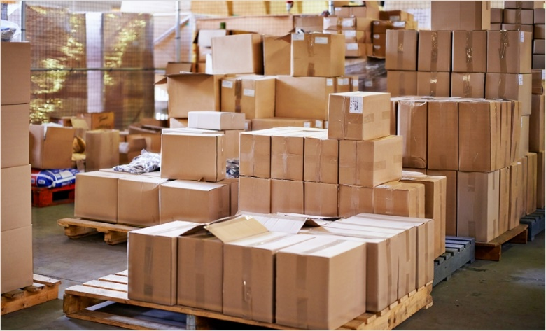
 |  | ‘창고(Warehouse)’는 상품이나 물품을 저장하고 보관하는 공간을 가리킨다. 일반적으로 제품이나 자원을 보관하고 유통하기 위한 중심 지역으로 사용된다. 창고는 제조 업체, 유통 업체, 소매상, 온라인 판매업체 등 다양한 산업 분야에서 중요한 역할을 한다. 창고의 등장배경은 무엇보다 산업화와 무역의 발전과 연관이 깊다. 산업화가 진행됨에 따라 제조업체들은 대량의 원자재와 완제품을 보관하고 관리할 필요성을 느끼게 되었다. 또한, 무역이 급속도로 성장함에 따라 다양한 지역 간의 상품 이동과 보관이 필요해졌다. 이에 따라 원자재부터 완제품까지의 공급망을 유지하기 위한 창고의 필요성이 대두되었다.

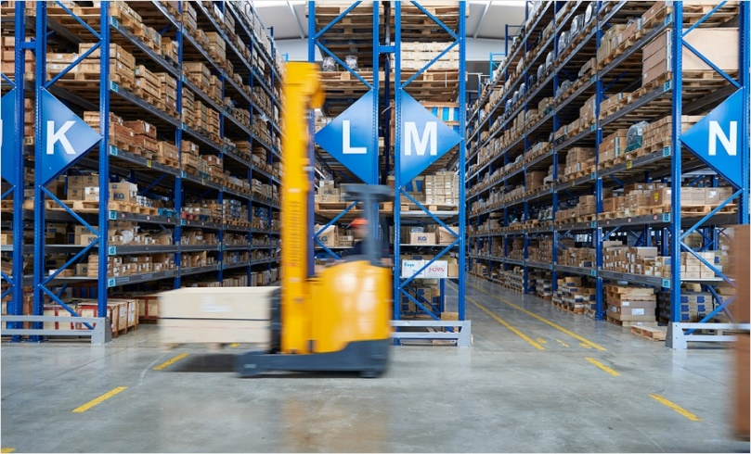
 |  | 정의 및 등장배경 : 물류센터 (Distribution Center) |  |  |  | 섹션 타이틀
 |  | 물류센터(Distribution Center)는 상품의 저장, 분류, 포장, 배송 등 물류 활동을 수행하는 중앙 집중형 시설을 말한다. 주로 물류 활동을 효율적으로 관리하고 제품의 움직임을 최적화하기 위해 사용된다. 물류센터는 공급망의 중심 부분으로 작용하며, 여러 공급 업체로부터 상품을 받아들여 입고 작업을 수행한 후, 주문에 따라 상품을 추출하고 포장하여 최종 소비자에게 배송하는 역할을 한다. 이는 물류 과정을 효율적으로 관리하고 재고를 최적화하여 비용을 절감하고 서비스 품질을 향상시키는 데 도움이 된다. 물류센터의 등장 배경은 산업화와 고객 기대치의 변화, 물류 효율성에 대한 요구 등으로 볼 수 있습니다. 과거에는 상품을 생산하고 보관하는 창고가 주로 사용되었지만, 급속한 고객 서비스 요구와 소비자들의 신속한 제품 수요를 충족하기 위해 물류 센터가 필요해졌다. 또한, 글로벌 시장에서 생산과 소비가 지역을 넘나들면서 효율적인 물류 시스템이 필수적으로 요구되었고, 이에 따라 물류센터의 중요성이 부각되었다. 요즘에는 기술과 자동화의 발전으로 물류센터가 더욱 효율적으로 운영할 수 있게 되었다.

 |  | 정의 및 등장배경 : 풀필먼트센터(Fulfillment Center) |  |  |  | 섹션 타이틀
 |  | 풀필먼트센터(Fulfillment Center)는 온라인 판매자가 제품을 저장, 주문을 처리하고 배송하는 모든 과정을 담당하는 시설이다. 이는 입고, 재고 관리, 주문 접수, 상품 포장, 배송까지의 모든 단계를 포함한다. 특히, 온라인 쇼핑 시장의 폭발적인 성장과 함께 풀필먼트 센터의 중요성이 대두되었다. 이는 기업들이 제품을 보유하고 관리하는 공간을 갖추어 온라인 주문을 효율적으로 처리하고 빠르게 고객에게 배송할 수 있도록 도와주는 시설이다. 풀필먼트 센터의 등장 배경은 온라인 쇼핑 및 전자상거래의 성장과 관련이 깊다. 온라인 판매 업체들은 고객들에게 신속하고 정확한 배송을 제공하기 위해 제품을 보유하고 처리할 수 있는 시설을 필요로 했다. 이러한 요구에 따라 풀필먼트 센터가 등장하게 되었으며, 이제는 온라인 판매자들이 소유하거나 제3자 서비스 업체를 통해 이러한 센터를 이용하여 제품을 관리하고 배송하는 것이 일반적이다. 풀필먼트 센터는 고객 만족도를 높이고 재고 관리 및 물류비용을 줄이며, 시장 변화에 빠르게 대응할 수 있는 장점을 제공하여 온라인 판매자들에게 매우 중요한 역할을 하고 있다. ************** 기존글에서 이 단락 전체 삭제 ************** '정리하면, 전통적인 창고(Warehouse)는 1980년대 이후 ~ 이에 따라 풀필먼트센터(Fulfillment Center)가 등장했다.'
 |  | 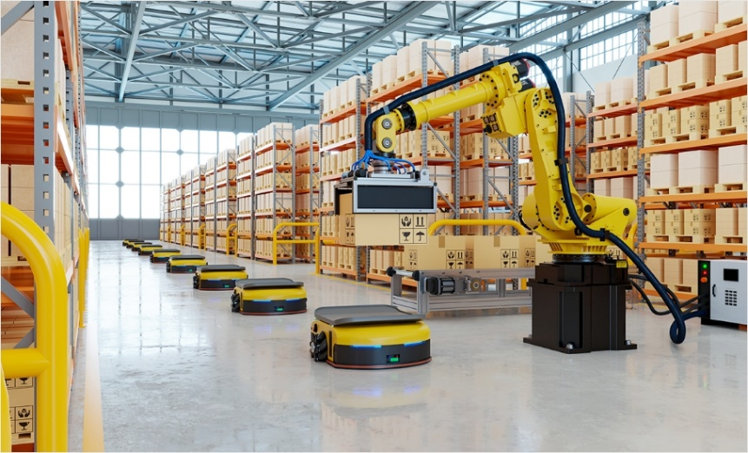
 |  | ************** 이후에 아래 본문 모두 유지 ************** |  |  |  | 각각 섹션타이틀, 서브타이틀 하이어라키 유지
 |  | • 목적 및 기능: 창고 vs 물류센터 vs 풀필먼트센터 (3개 시설 상세 설명 + 비교 이미지) • 자동화 기술: 창고 vs 물류센터 vs 풀필먼트센터 (3개 시설 자동화 수준 비교) • 장점과 단점: 창고 vs 물류센터 vs 풀필먼트센터 (3개 시설 장단점)

 | 신규 | B2B 물량인가, B2C 주문인가? — 가장 중요한 선택 기준 |  |  |  | 섹션 타이틀 | B2B Volume or B2C Orders? — The Critical Decision Point
 |  | 창고·물류센터·풀필먼트센터를 선택할 때 가장 명확한 기준은 '화물이 어떤 형태로 나가느냐'입니다. 대량 정기 납품(B2B)이면 물류센터, 개별 소비자 주문(B2C)이면 풀필먼트센터가 기본입니다. |  |  |  |  | When choosing among warehouses, DCs, and FCs, the clearest criterion is how the cargo leaves. For bulk recurring B2B deliveries, choose a DC. For individual consumer orders (B2C), choose an FC.

 |  | 비즈니스 유형 | 적합 시설 | 주요 이유 |  |  | Business type | Best-fit facility | Key reason
 |  | 제조사 → 유통사 납품 (B2B) | 물류센터 | 팔레트 단위 대량 처리, 정기 배송 |  |  | Manufacturer → distributor (B2B) | Distribution Center | Pallet-level bulk handling, scheduled deliveries
 |  | 유통사 → 매장 공급 (B2B) | 물류센터 | 전국 거점 신속 공급 |  |  | Distributor → stores (B2B) | Distribution Center | Rapid supply to national hubs
 |  | 이커머스 셀러 → 소비자 (B2C) | 풀필먼트센터 | 건별 피킹·패킹·당일 배송 |  |  | E-commerce seller → consumer (B2C) | Fulfillment Center | Per-order picking, packing, same-day delivery
 |  | 장기 재고 보관 | 창고 | 회전율 낮은 계절 상품, 버퍼 재고 |  |  | Long-term storage | Warehouse | Low-turnover seasonal goods, buffer stock

 |  | 풀필먼트센터 선택 시 꼭 확인할 것 |  |  |  | 서브 타이틀 | What to Verify When Choosing an FC
 |  | • 배송 속도: 당일·익일 배송 여부, 전국 네트워크 커버리지 |  |  |  |  | • Delivery speed: Same-day/next-day availability, nationwide network coverage
 |  | • 연동 플랫폼: 쿠팡, 네이버, 아마존, Shopify 등 연동 지원 여부 |  |  |  |  | • Platform integration: Support for Coupang, Naver, Amazon, Shopify, and similar platforms
 |  | • 반품 처리: 반품 검수·재입고·폐기 프로세스 |  |  |  |  | • Returns handling: Inspection, restocking, and disposal processes
 |  | 비용 구조: 입고비·보관비·출고비·포장비 각각 확인 |  |  |  |  | Cost structure: Inbound, storage, outbound, and packing fees — confirm each

 |  | **************기존 Q&A 모두 유지 및 하기 5개 추가, 단, 이미지로 된 질문은 텍스트화 |  |  |  | Q&A 동일 구성

 | 신규 | Q. 창고와 물류센터는 어떻게 다른가요? |  |  |  |  | Q. How is a warehouse different from a distribution center?
 |  | A. 창고는 화물을 장기 보관하는 데 초점이 있고, 물류센터(DC)는 보관보다 물류 흐름 처리(입고·피킹·출고·배송)에 초점이 있습니다. 물류센터는 B2B 대량 납품을 위한 빠른 처리와 높은 회전율이 핵심입니다. |  |  |  |  | A. A warehouse focuses on long-term storage, while a Distribution Center (DC) focuses on logistics flow processing — inbound, picking, outbound, and delivery — rather than storage. DCs are built around fast processing and high turnover for B2B bulk distribution.
 |  | Q. B2C 이커머스 셀러는 창고 대신 풀필먼트센터를 써야 하나요? |  |  |  |  | Q. Should B2C e-commerce sellers use a fulfillment center instead of a warehouse?
 |  | A. 네, 기본적으로 그렇습니다. B2C 이커머스는 개별 소비자 주문 단위로 피킹·패킹·배송이 이뤄지므로 개별 건 처리에 특화된 풀필먼트센터가 적합합니다. 당일·익일 배송 경쟁이 심화된 환경에서는 물류센터나 창고로는 대응이 어렵습니다. |  |  |  |  | A. Yes, as a default. B2C e-commerce requires picking, packing, and delivery at the individual order level, which is what FCs specialize in. In today's same-day and next-day delivery environment, warehouses and DCs alone can't keep up.
 |  | Q. 아마존 FBA와 일반 풀필먼트센터의 차이는 무엇인가요? |  |  |  |  | Q. What's the difference between Amazon FBA and a general fulfillment center?
 |  | A. FBA는 아마존 마켓플레이스 판매자 전용 풀필먼트 서비스입니다. 아마존 플랫폼 배송·CS는 아마존이 담당하지만, 쿠팡·네이버 등 다른 플랫폼에는 별도 대응이 어렵습니다. 반면 3PL 풀필먼트센터는 여러 판매 채널을 통합 관리할 수 있는 멀티플랫폼 대응이 가능합니다. |  |  |  |  | A. FBA is a fulfillment service exclusively for Amazon marketplace sellers. Amazon handles delivery and customer service on its platform, but reaching Coupang, Naver, and other platforms requires separate arrangements. A 3PL fulfillment center, in contrast, enables multi-platform integration across multiple sales channels.
 |  | Q. 풀필먼트센터와 보세창고를 함께 활용하는 경우는 어떤 상황인가요? |  |  |  |  | Q. When is it useful to combine a fulfillment center with a bonded warehouse?
 |  | A. 해외 수입 상품을 국내 이커머스로 판매하는 크로스보더 셀러가 주로 활용합니다. 수입 화물을 보세창고에서 통관 전 검품·라벨링을 마친 후, 통관을 거쳐 풀필먼트센터로 이동해 소비자 배송을 처리하는 구조입니다. |  |  |  |  | A. Cross-border sellers importing goods for domestic e-commerce sales use this combination. Imported cargo is inspected and labeled in the bonded warehouse before clearance, then moved to the FC after clearance for consumer delivery.
 |  | Q. Cello Square에서 창고 및 물류 서비스를 이용할 수 있나요? |  |  |  |  | Q. Can I use warehouse and logistics services through Cello Square?
 |  | A. Cello Square는 삼성SDS가 운영하는 디지털 통합 물류 플랫폼으로, 글로벌 창고 네트워크와 내륙운송 서비스를 제공합니다. 36개국 300개 이상의 거점에서 B2B 물류센터부터 B2C 풀필먼트까지 화주의 비즈니스 특성에 맞게 통합 운영할 수 있습니다. |  |  |  |  | A. Cello Square is Samsung SDS's Digital Logistics Platform, providing global warehouse networks and inland transport services. Built on 300+ sites across 36 countries, it integrates everything from B2B distribution centers to B2C fulfillment — tailored to your business characteristics.

 |  | 삼성SDS 물류 소개 | 첼로스퀘어
 |  | 아래 베너에 상기 URL로 연결

